振替原票
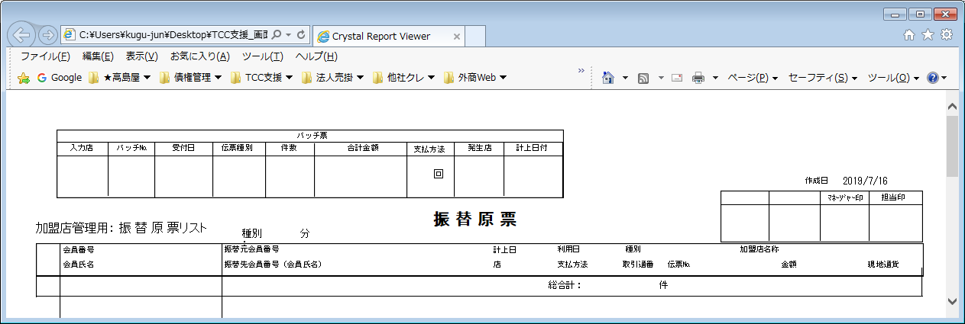
【帳票レイアウト】

振替原票(再)
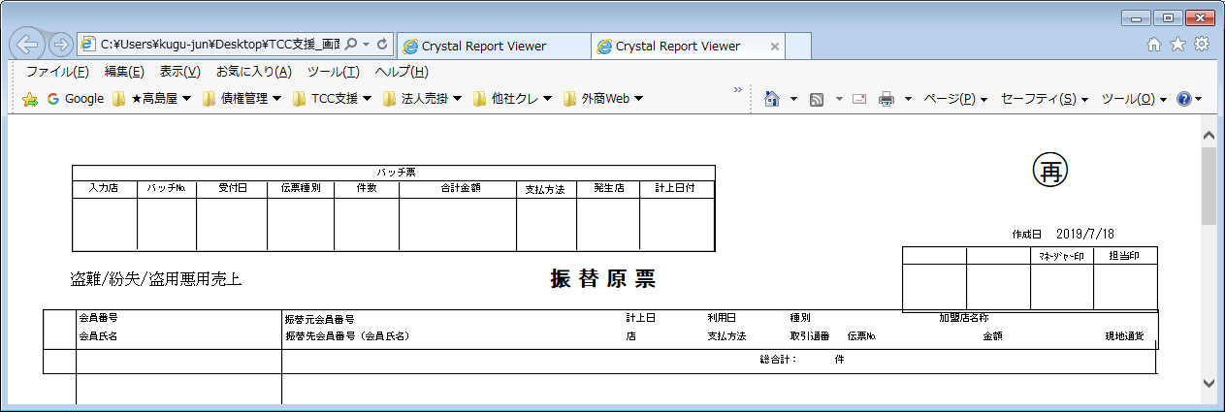
【帳票レイアウト】

その他売上データエラーリスト
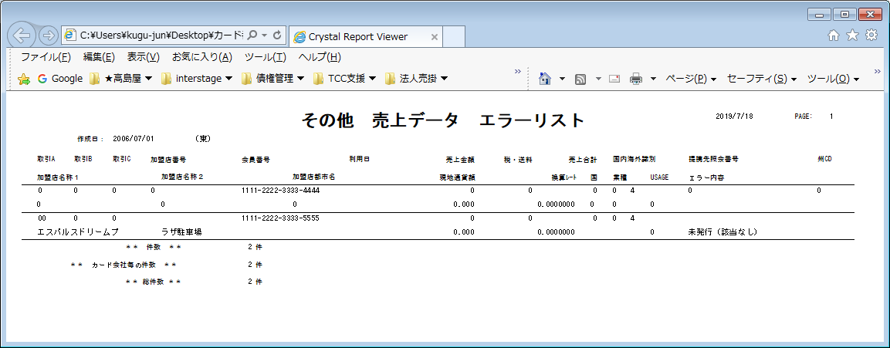
【帳票レイアウト】

その他売上データエラーリスト(ETC分)
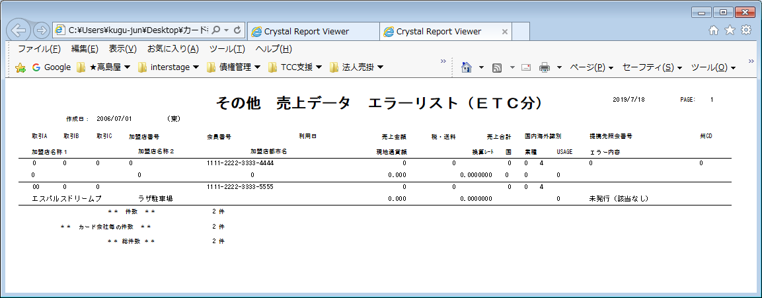
【帳票レイアウト】

盗難紛失警告売上リスト
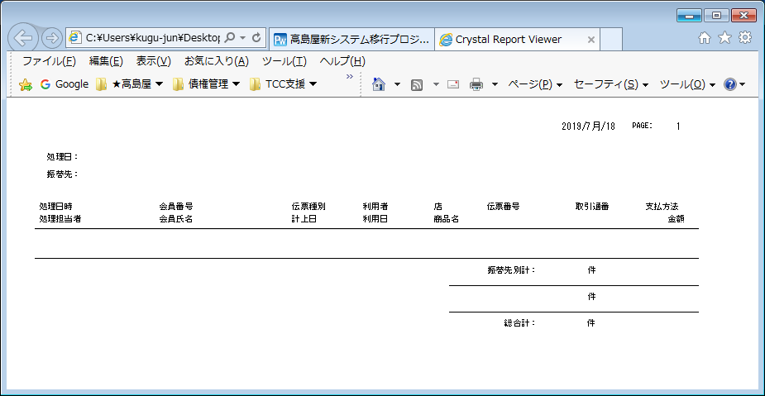
【帳票レイアウト】

盗難紛失盗用悪用売上リスト
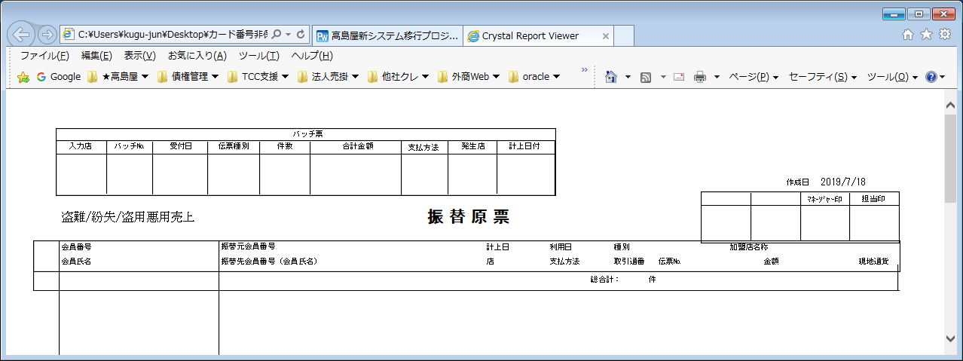
【帳票レイアウト】

保険請求明細リスト
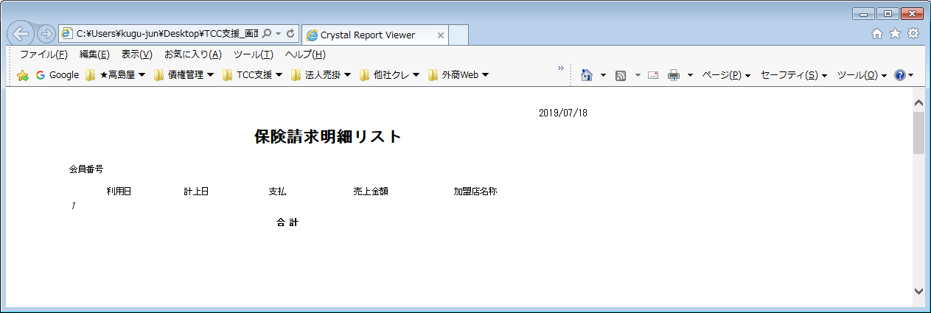
【帳票レイアウト】

火災・新種保険金請求書(1)
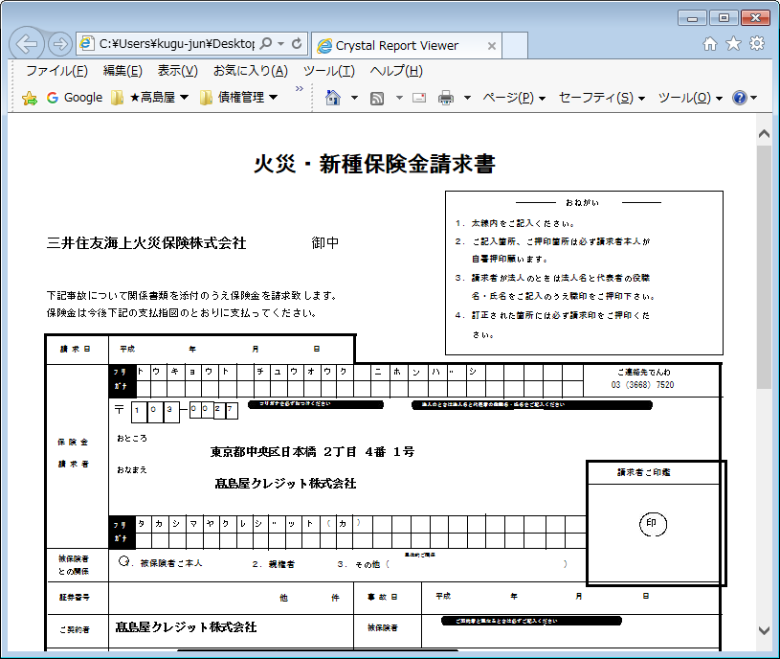
【帳票レイアウト】

火災・新種保険金請求書(2)
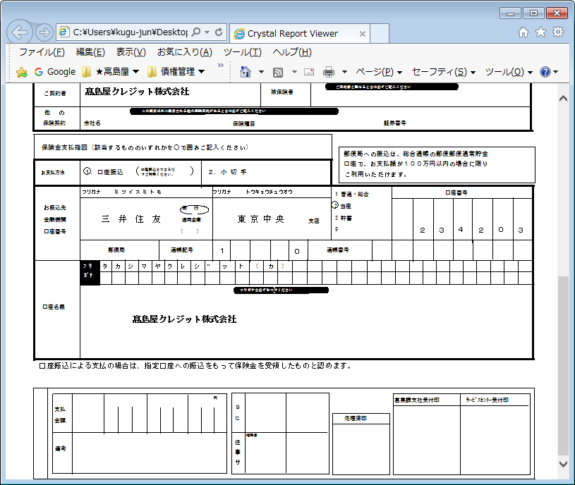
【帳票レイアウト】

火災・新種事故内容報告書(1)
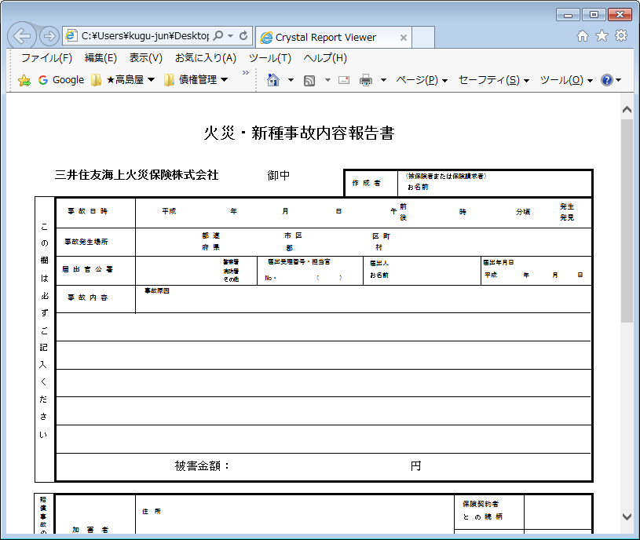
【帳票レイアウト】

火災・新種事故内容報告書(2)
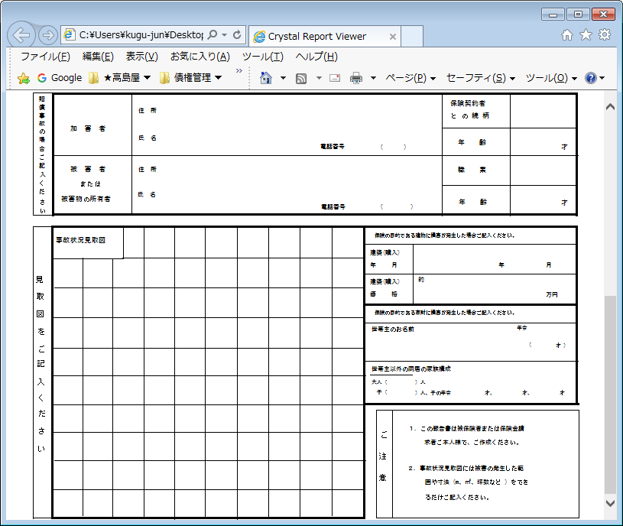
【帳票レイアウト】

本人悪用売上リスト
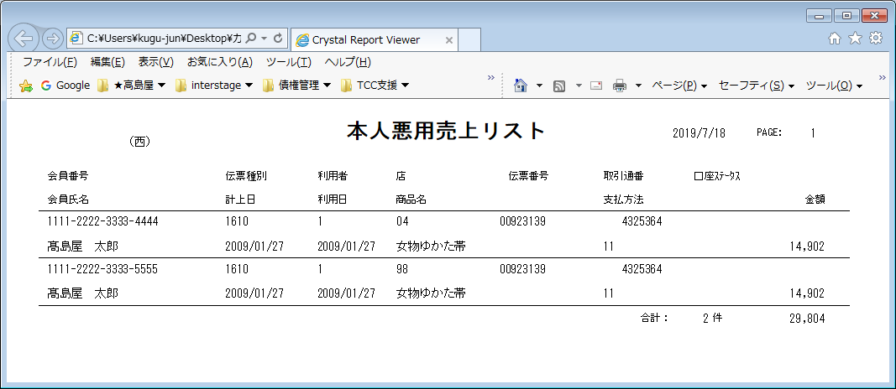
【帳票レイアウト】

本人悪用売上リスト(ETC分）
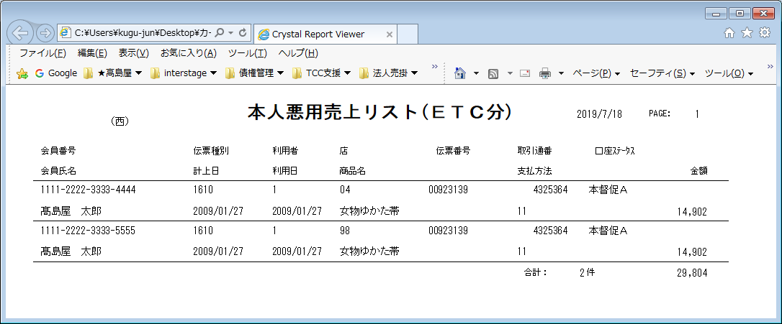
【帳票レイアウト】

保険請求情報一覧（A)
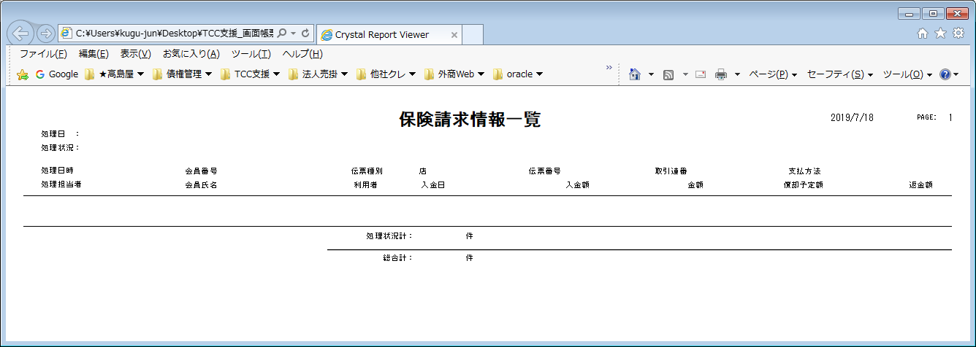
【帳票レイアウト】

保険請求情報一覧（B)
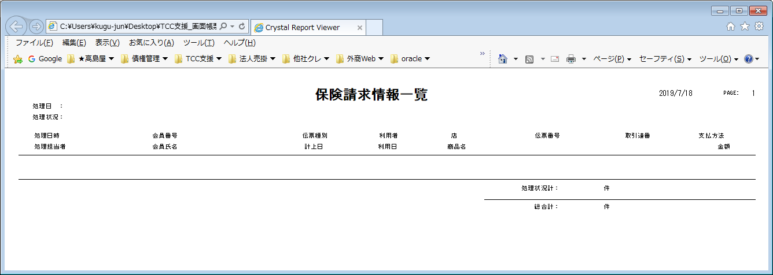
【帳票レイアウト】

